Titel
Zum Impressum | Zum Inhalt

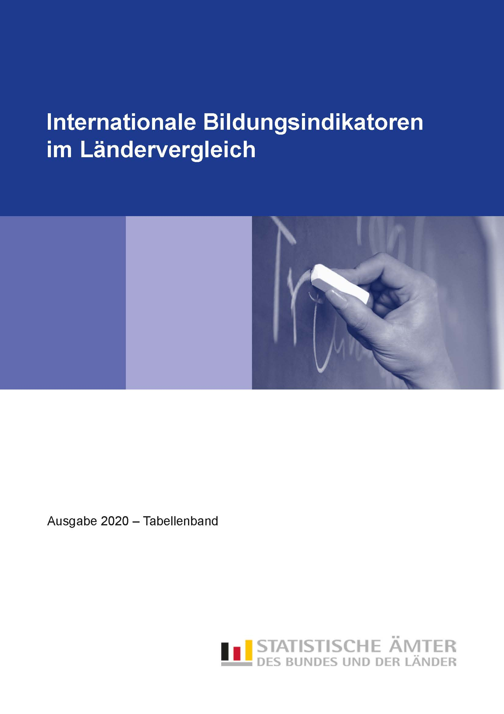

Tab_B1-4
Zurück zum Inhalt

Tabelle B1.4
Verteilung der Schülerinnen und Schüler im Primar- und Sekundarbereich
2018 nach Art der Bildungseinrichtung
in %

 | Primarbereich ISCED 1 |  | Sekundarbereich I ISCED 2 |  | Sekundarbereich II ISCED 3
 | öffentlich | privat | öffentlich | privat | öffentlich | privat

University
M + W
H + F
Men
Hommes
Women
Femmes
Women
Femmes
Men
Hommes
University
M + W
H + F
Men
Hommes
Women
Femmes
Women
Femmes
Men
Hommes
Baden-Württemberg | 94.3 | 5.7 | 88.7 | 11.3 | 90.2 | 9.8
Bayern | 94.4 | 5.6 | 86.2 | 13.8 | 91.8 | 8.2
Berlin | 89.9 | 10.1 | 90.4 | 9.6 | 90.5 | 9.5
Brandenburg | 91.9 | 8.1 | 89.3 | 10.7 | 89.3 | 10.7
Bremen | 92.0 | 8.0 | 90.9 | 9.1 | 93.5 | 6.5
Hamburg | 87.9 | 12.1 | 91.0 | 9.0 | 93.0 | 7.0
Hessen | 95.6 | 4.4 | 91.9 | 8.1 | 93.7 | 6.3
Mecklenburg-Vorpommern | 89.2 | 10.8 | 89.6 | 10.4 | 91.8 | 8.2
Niedersachsen | 97.7 | 2.3 | 92.5 | 7.5 | 94.7 | 5.3
Nordrhein-Westfalen | 97.7 | 2.3 | 89.5 | 10.5 | 90.2 | 9.8
Rheinland-Pfalz | 97.0 | 3.0 | 89.8 | 10.2 | 92.7 | 7.3
Saarland | 96.5 | 3.5 | 89.4 | 10.6 | 94.8 | 5.2
Sachsen | 92.3 | 7.7 | 87.9 | 12.1 | 88.3 | 11.7
Sachsen-Anhalt | 92.3 | 7.7 | 90.1 | 9.9 | 91.8 | 8.2
Schleswig-Holstein | 95.0 | 5.0 | 95.3 | 4.7 | 97.3 | 2.7
Thüringen | 92.0 | 8.0 | 91.7 | 8.3 | 91.5 | 8.5
Deutschland | 95.0 | 5.0 | 89.7 | 10.3 | 91.7 | 8.3

Tab_B1-5
Zurück zum Inhalt

Tabelle B1.5
Übergangscharakteristika bei 15- bis 20-Jährigen 2018 nach Bildungsbereichen
in %

 | Schülerinnen, Schüler und Studierende im Alter von … Jahren
 | 15 | 16 |  |  | 17 |  |  | 18 |  |  | 19 |  |  | 20
 | Sekundarbereich | Sekundarbereich | postsekundarer nichttertiärer Bereich | Tertiärbereich | Sekundarbereich | postsekundarer nichttertiärer Bereich | Tertiärbereich | Sekundarbereich | postsekundarer nichttertiärer Bereich | Tertiärbereich | Sekundarbereich | postsekundarer nichttertiärer Bereich | Tertiärbereich | Sekundarbereich | postsekundarer nichttertiärer Bereich | Tertiärbereich

Baden-Württemberg 1) | 102 | 94 | 1 | 0 | 89 | 2 | 1 | 65 | 6 | 8 | 37 | 10 | 22 | 21 | 12 | 31
Bayern | 94 | 84 | 1 | 0 | 78 | 2 | 0 | 59 | 5 | 9 | 37 | 9 | 21 | 24 | 11 | 27
Berlin | 101 | 94 | 2 | 0 | 84 | 6 | 1 | 55 | 10 | 15 | 34 | 15 | 29 | 19 | 17 | 39
Brandenburg | 97 | 90 | 2 | – | 81 | 5 | 0 | 56 | 8 | 7 | 31 | 11 | 16 | 16 | 12 | 23
Bremen 1) | 98 | 104 | 1 | 0 | 110 | 2 | 0 | 82 | 7 | 10 | 50 | 12 | 29 | 28 | 16 | 41
Hamburg 1) | 101 | 101 | 0 | 0 | 100 | 1 | 0 | 73 | 7 | 8 | 42 | 15 | 23 | 22 | 20 | 35
Hessen | 95 | 92 | 1 | 0 | 86 | 2 | 0 | 65 | 5 | 8 | 39 | 9 | 22 | 23 | 11 | 31
Mecklenburg-Vorpommern | 97 | 92 | 2 | 0 | 83 | 6 | 0 | 59 | 10 | 8 | 30 | 14 | 21 | 16 | 15 | 29
Niedersachsen | 98 | 96 | 1 | 0 | 88 | 5 | 0 | 64 | 8 | 5 | 38 | 12 | 14 | 23 | 14 | 22
Nordrhein-Westfalen | 100 | 99 | 2 | 0 | 97 | 5 | 1 | 70 | 9 | 9 | 38 | 13 | 22 | 20 | 15 | 30
Rheinland-Pfalz | 96 | 91 | 2 | 0 | 83 | 7 | 0 | 73 | 9 | 3 | 43 | 11 | 15 | 20 | 12 | 26
Saarland | 99 | 97 | 0 | 1 | 96 | 1 | 2 | 74 | 4 | 11 | 46 | 8 | 24 | 25 | 12 | 32
Sachsen | 99 | 90 | 4 | 0 | 78 | 8 | 0 | 56 | 11 | 10 | 31 | 14 | 26 | 19 | 15 | 34
Sachsen-Anhalt | 99 | 92 | 2 | 0 | 80 | 6 | 0 | 58 | 8 | 9 | 32 | 11 | 23 | 17 | 11 | 32
Schleswig-Holstein | 98 | 94 | 2 | 0 | 88 | 6 | 0 | 66 | 9 | 4 | 40 | 13 | 12 | 22 | 15 | 18
Thüringen | 99 | 87 | 3 | – | 74 | 7 | 0 | 55 | 11 | 9 | 31 | 13 | 23 | 19 | 14 | 32
Deutschland | 98 | 93 | 2 | 0 | 87 | 4 | 1 | 65 | 8 | 8 | 37 | 11 | 21 | 21 | 14 | 29

Hinweis: Ein Effekt, der die Ergebnisse in diesem Berichtsjahr beeinflusst, ist mit der ungewöhnlich starken Zuwanderung insbesondere durch Schutzsuchende verbunden.
Zahlreiche dieser Zuwanderinnen und Zuwanderer befinden sich in der Altersgruppe der 15- bis 24-Jährigen.
Diese Personen sind in den Bevölkerungsdaten enthalten und ggf. in Bildungsprogrammen zum Erlernen der deutschen Sprache.

1) Prozentwerte über 100 % entstehen durch Schülerinnen und Schüler aus den umliegenden Bundesländern, die im jeweiligen Land die Schule besuchen.

 | 1 | 1 | 1

Tab_B2-2
Zurück zum Inhalt

Tabelle B2.2
Bildungsbeteiligung im Elementar- und Primarbereich 2018 nach Alter
in %

 | Elementar- und Primarbereich Kinder im Alter von … Jahren |  |  |  |  |  |  |  |  | EU-Benchmark Elementar-bereich Kinder von 4 Jahren bis zum Schuleintritt
 | 2 | 3 | 4 | 5 |  |  | 6
 | ISCED 010 | ISCED 020 | ISCED 020 | ISCED 020 | ISCED 1 | zusammen | ISCED 0 | ISCED 1 | zusammen

Baden-Württemberg | 62 | 93 | 96 | 99 | 0 | 100 | 34 | 66 | 100 | 98
Bayern | 56 | 90 | 95 | 95 | 0 | 95 | 34 | 63 | 97 | 95
Berlin 1) | 81 | 90 | 93 | 95 | 1 | 95 | 29 | 71 | 101 | 94
Brandenburg | 90 | 94 | 95 | 95 | 0 | 95 | 37 | 62 | 99 | 95
Bremen | 59 | 84 | 91 | 92 | 0 | 92 | 38 | 61 | 99 | 92
Hamburg 1) | 78 | 92 | 94 | 99 | 0 | 99 | 52 | 53 | 105 | 96
Hessen | 61 | 90 | 95 | 96 | 0 | 96 | 51 | 46 | 97 | 95
Mecklenburg-Vorpommern | 89 | 94 | 95 | 96 | 0 | 96 | 54 | 44 | 98 | 95
Niedersachsen | 61 | 89 | 95 | 97 | 0 | 98 | 31 | 69 | 100 | 96
Nordrhein-Westfalen | 62 | 89 | 95 | 97 | 0 | 98 | 24 | 75 | 99 | 96
Rheinland-Pfalz | 76 | 94 | 97 | 98 | 0 | 98 | 34 | 66 | 99 | 98
Saarland | 56 | 90 | 96 | 97 | – | 97 | 46 | 54 | 100 | 97
Sachsen | 86 | 94 | 96 | 97 | 0 | 97 | 57 | 42 | 99 | 97
Sachsen-Anhalt | 88 | 92 | 94 | 95 | 0 | 95 | 51 | 47 | 97 | 94
Schleswig-Holstein | 66 | 89 | 93 | 96 | 0 | 96 | 48 | 51 | 99 | 95
Thüringen | 91 | 95 | 96 | 97 | 0 | 97 | 46 | 52 | 98 | 97
Deutschland | 67 | 91 | 95 | 97 | 0 | 97 | 36 | 63 | 99 | 96
OECD-Durchschnitt | 46 | m | 88 | 83 | 12 | 95 | 27 | 71 | 97 | X
EU-28 | X | X | X | X | X | X | X | X | X | 95

1) Prozentwerte über 100 % methodisch bedingt.

 | 1 | 1 | 1

Tab_B2-3
Zurück zum Inhalt

Tabelle B2.3
Merkmale von Bildungsprogrammen im Elementarbereich 2018

 | Verteilung der Kinder nach Art der Bildungsprogramme |  | Verteilung der Kinder nach Art der Bildungseinrichtung |  |  |  | Zahlenmäßiges Kinder-Lehrkräfte-Verhältnis
 | Frühkindliche Bildung, Betreuung und Erziehung für Kinder unter drei Jahren | Frühkindliche Bildung, Betreuung und Erziehung für Kinder von drei Jahren bis zum Schuleintritt | Frühkindliche Bildung, Betreuung und Erziehung für Kinder unter drei Jahren |  | Frühkindliche Bildung, Betreuung und Erziehung für Kinder von drei Jahren bis zum Schuleintritt |  | Frühkindliche Bildung, Betreuung und Erziehung für Kinder unter drei Jahren |  | Frühkindliche Bildung, Betreuung und Erziehung für Kinder von drei Jahren bis zum Schuleintritt
 |  |  | öffentlich | privat | öffentlich | privat | Kinder zu Kontakt-personen 1) | Kinder zu Lehrkräften | Kinder zu Kontakt-personen 1) | Kinder zu Lehrkräften
 | ISCED 010 | ISCED 020 | ISCED 010 |  | ISCED 020 |  | ISCED 010 |  | ISCED 020
 | % |  |  |  |  |  | Anzahl

Early childhood education
Préscolaire
Early childhood education and primary
Préscolaire et primaire
Primary
Primaire
Early childhood education
Préscolaire
Early childhood education
Préscolaire
Early childhood education
Préscolaire
Primary
Primaire
Primary
Primaire
Primary
Primaire
Early childhood education and primary
Préscolaire et primaire
Early childhood education and primary
Préscolaire et primaire
Early childhood education and primary
Préscolaire et primaire
University
University
Men
Hommes
Women
Femmes
M + W
H + F
Men
Hommes
Women
Femmes
M + W
H + F
Men
Hommes
Women
Femmes
Early childhood education
Préscolaire
Early childhood education and primary
Préscolaire et primaire
Primary
Primaire
Early childhood education
Préscolaire
Early childhood education
Préscolaire
Early childhood education
Préscolaire
Primary
Primaire
Primary
Primaire
Primary
Primaire
Early childhood education and primary
Préscolaire et primaire
Early childhood education and primary
Préscolaire et primaire
Early childhood education and primary
Préscolaire et primaire
University
University
Men
Hommes
Women
Femmes
M + W
H + F
Men
Hommes
Women
Femmes
M + W
H + F
Men
Hommes
Women
Femmes
M + W
H + F
Men
Hommes
Baden-Württemberg | 25.0 | 75.0 | 35.3 | 64.7 | 44.4 | 55.6 | 3.8 | 4.2 | 7.8 | 8.5
Bayern | 24.2 | 75.8 | 22.2 | 77.8 | 30.5 | 69.5 | 4.7 | 5.0 | 8.9 | 9.4
Berlin | 34.2 | 65.8 | 19.6 | 80.4 | 22.2 | 77.8 | 5.2 | 5.6 | 8.0 | 8.6
Brandenburg | 35.8 | 64.2 | 45.2 | 54.8 | 48.6 | 51.4 | 4.7 | 4.9 | 11.9 | 12.2
Bremen | 26.1 | 73.9 | 21.9 | 78.1 | 42.7 | 57.3 | 3.7 | 4.2 | 8.8 | 9.8
Hamburg | 32.1 | 67.9 | 0.7 | 99.3 | 14.3 | 85.7 | 5.2 | 6.0 | 8.7 | 10.0
Hessen | 24.9 | 75.1 | 33.3 | 66.7 | 50.9 | 49.1 | 3.9 | 4.5 | 9.2 | 10.3
Mecklenburg-Vorpommern | 35.0 | 65.0 | 10.0 | 90.0 | 11.8 | 88.2 | 4.7 | 4.9 | 9.6 | 10.0
Niedersachsen | 25.9 | 74.1 | 24.4 | 75.6 | 33.0 | 67.0 | 4.6 | 5.3 | 8.3 | 9.6
Nordrhein-Westfalen | 24.6 | 75.4 | 17.4 | 82.6 | 29.8 | 70.2 | 4.3 | 4.7 | 7.8 | 8.5
Rheinland-Pfalz | 25.9 | 74.1 | 45.6 | 54.4 | 46.5 | 53.5 | 4.4 | 5.0 | 8.1 | 9.1
Saarland | 23.8 | 76.2 | 30.9 | 69.1 | 30.3 | 69.7 | 3.5 | 3.7 | 9.6 | 10.3
Sachsen | 33.0 | 67.0 | 32.4 | 67.6 | 36.5 | 63.5 | 5.3 | 5.4 | 10.8 | 11.2
Sachsen-Anhalt | 35.9 | 64.1 | 50.5 | 49.5 | 49.8 | 50.2 | 4.9 | 5.1 | 9.9 | 10.3
Schleswig-Holstein | 26.9 | 73.1 | 18.4 | 81.6 | 25.4 | 74.6 | 4.7 | 5.9 | 8.5 | 10.8
Thüringen | 34.4 | 65.6 | 33.4 | 66.6 | 32.6 | 67.4 | 4.7 | 4.8 | 9.4 | 9.7
Deutschland | 27.3 | 72.7 | 26.9 | 73.1 | 35.1 | 64.9 | 4.5 | 4.9 | 8.5 | 9.4
OECD-Durchschnitt | m | m | 46.1 | 53.9 | 66.9 | 33.1 | m | 7.5 | 11.1 | 14.3

1) Zu den Kontaktpersonen zählen Lehrkräfte und Hilfslehrkräfte.

 | 1 | 1

